Sheet1
画面設計 |  |  |  | 論理名称 | サイト記事管理画面 | システムID | rewrite | 作成日 | 2016-08-08
 |  |  |  | 物理名称 | admin_article.jsp | システム名称 | リライト | 作成者 | 古長 三四郎
 |  |  |  | 備考

レイアウト

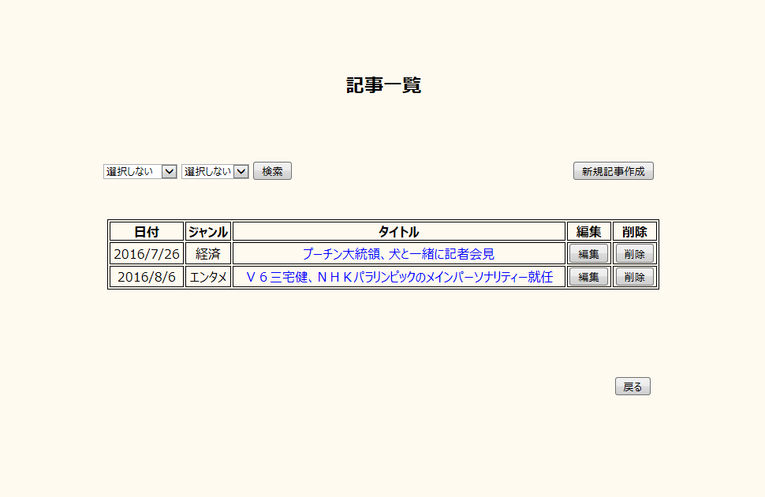

 | 【機能・役割】

 | ＜役割＞
 |  | ・ | 記事の編集、削除、新規作成を行う。
 |  | ・日付またはジャンルごとの記事を表示する。

 | ＜機能＞
 |  | ・ | 日付とジャンルをセレクトボックスから選択し、記事の検索機能を提供する。
 |  | ・新規記事作成を押下し、記事作成のモーダルウインドウを表示する。
 |  | ・ | タイトル文字を押下し、サイト記事画面に遷移する。
 |  | ・編集ボタンを押下し、記事編集のモーダルウインドウを表示する。
 |  | ・削除ボタンを押下し、記事削除のモーダルウインドウを表示する。
 |  | ・戻るボタンを押下し、管理人画面に遷移する。

 | 【遷移元・遷移先】

 | ＜遷移元＞
 |  |  | 管理画面

 | ＜遷移先＞
 |  |  | 管理人画面、各サイト記事画面

